3、NGINX服务安装
1、安装yum源
 | rpm -ivh http://nginx.org/packages/centos/7/noarch/RPMS/nginx-release-centos-7-0.el7.ngx.noarch.rpm
 | yum info nginx
 | yum install -y nginx

2、启动nginx
 | service nginx start
 | nginx -v
 | 回显
 | nginx version: nginx/1.16.0
3、验证服务
 | curl -i localhost
 | 回显
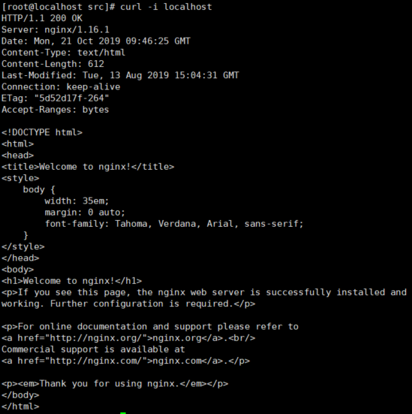

4、修改nginx配置文件，添加页面服务配置 vim /etc/nginx/nginx.conf
 | user root;
 | worker_processes 1;

 | error_log /var/log/nginx/error.log warn;
 | pid /var/run/nginx.pid;

 | events {
 | worker_connections 1024;
 | }

 | http {
 | include /etc/nginx/mime.types;
 | default_type application/octet-stream;

 | log_format main '$remote_addr - $remote_user [$time_local] "$request" '
 | '$status $body_bytes_sent "$http_referer" '
 | '"$http_user_agent" "$http_x_forwarded_for"';

 | access_log /var/log/nginx/access.log main;

 | sendfile on;
 | #tcp_nopush on;

 | keepalive_timeout 65;

 | #gzip on;

 | #include /etc/nginx/conf.d/*.conf;
 | server {
 | listen 80;
 | server_name localhost;

 | location / {
 | root /usr/share/nginx/html/rvas/;
 | index index.html index.htm;
 | }
 | }

 | server {
 | listen 8090;
 | server_name 192.138.111.75;
 |  | location / {
 |  | root /data/dataBackUp/;
 |  | autoindex on;# 索引
 |  | autoindex_exact_size on; # 显示文件大小
 |  | autoindex_localtime on; # 显示文件时间
 |  | }
 |  | error_page 500 502 503 504 /50x.html;
 | location = /50x.html {
 | root html;
 | }
 | }
 | }

 | 注释掉 #include /etc/nginx/conf.d/*.conf;否则会有冲突

5、关闭防火墙、关闭selinux
 | (禁用SELinux
 | vim /etc/selinux/config
 | SELINUX=disabled

 | 重启服务生效：reboot
 | 关闭防火墙
 | 1:查看防火状态
 |  | systemctl status firewalld
 | 2:关闭防火墙
 |  | systemctl stop firewalld
 | 3:开机禁用防火墙自启命令
 |  | systemctl disable firewalld)

 | firewall-cmd --list-ports
 | firewall-cmd --zone=public --add-port=80/tcp --permanent
 | firewall-cmd --zone=public --add-port=8090/tcp --permanent
 | firewall-cmd --reload
6、启动、关闭
 | service nginx start
 | service nginx stop

7、测试
 | 新建文件目录/data/dataBackUp
 | 在/data/dataBackUp放入照片测试()
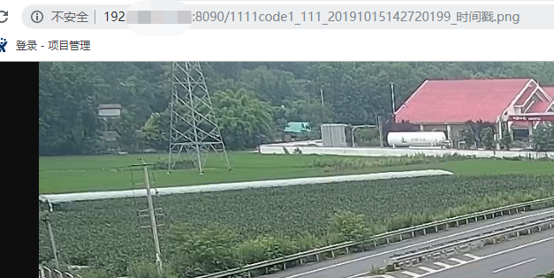

 | nginx: [emerg] bind() to 0.0.0.0:8090 failed (13: Permission denied)
 | semanage port -l | grep http_port_t
 | semanage port -a -t http_port_t -p tcp 8090

8.设置nginx开机启动
 | chkconfig nginx on

6、能见度解析服务安装
1、查看系统python版本 python -V，需要3以上版本
 | python升级到3.6
 |  | 安装依赖环境
 |  | 输入命令：yum -y install zlib-devel bzip2-devel openssl-devel ncurses-devel sqlite-devel readline-devel tk-devel gdbm-devel db4-devel libpcap-devel xz-devel
 |  | wget https://www.python.org/ftp/python/3.6.0/Python-3.6.0.tgz
 |  | tar zxvf Python-3.6.0.tgz
 |  | yum install gcc gcc-c++ libffi-devel -y
 |  | cd Python-3.6.0/
 |  | （指定安装目录）
 |  | ./configure --prefix=/usr/local/python3
 |  | make
 |  | make install
 |  | 备份现有的 python 链接
 |  | mv /usr/bin/python /usr/bin/python2.7.bk
 |  | 创建新的 python 链接 和 pip 链接
 |  | ln -s /usr/local/python3/bin/python3.6 /usr/bin/python
 |  | ln -s /usr/local/python3/bin/pip3 /usr/bin/pip
 |  | 更改 yum 所依赖的 python 版本
 |  | vi /usr/bin/yum
 |  | vi /usr/libexec/urlgrabber-ext-down
 |  | 两个文件的第一行最后都加上 2.7
 |  | #!/usr/bin/python2.7
2、上传脚本RVAS_AS到/root/mengma
 |  | cd /root/mengma/RVAS_AS/
 |  | 安装第三方库
 |  | pip install -r requirements.txt
 | 1、 | 如果报错：bash: pip: command not found…
 |  | 参考文章末尾ps中pip安装方法
 | 2、 | 出现：Read timed out。

 |  | 再次执行 pip install -r requirements.txt即可

 | 3、 | 解析服务启动
 |  | cd /root/mengma/RVAS_AS/visibilityCheck/
 |  | nohup python photoVisibilityCheck.py &
 |  | 查看启动效果：
 |  | ps -ef | grep photoVisibilityCheck.py
 |  | 若有photoVisibilityCheck.py为结尾的进程编号，则部署成功

3、如果缺少libpython3.6m.so.1.0库---ImportError: libpython3.6m.so.1.0: cannot open shared object file: No such file or directory
 |  | 复制libpython3.6m.so.1.0到以下三个目录
 |  | /usr/local/lib64/
 |  | /usr/lib/
 |  | /usr/lib64/

 | ps：

 | 安装pip：
 | yum -y install epel-release
 | yum install python-pip
 | 如果出现报错：
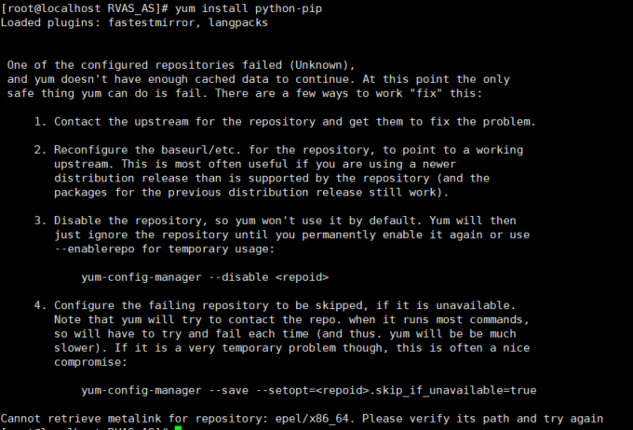

 |  | 解决方法：
 |  | vim /etc/yum.repos.d/epel.repo
 |  | 修改如下
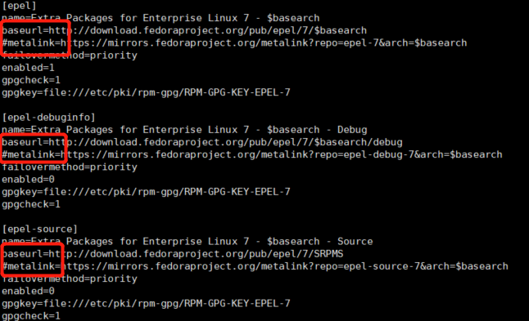

 |  | vi /etc/resolv.conf
 |  | 添加nameserver 144.144.144.144
 |  | reboot重启系统
 | 安装过程出现：Is this ok [y/d/N]: y
 |  | 直接输入y
 | 升级pip：pip install --upgrade pip -vvv |  | （pip install --upgrade pip）

 | pip 版本 | pip --version

9、漏洞扫描nessus
1 上传Nessus-8.8.0-es7.x86_64.rpm至/home/mengma

2 安装nessus： |  | cd /home/mengma
 | rpm -ivh Nessus-8.8.0-es7.x86_64.rpm

3 启动：
 | service nessusd start
查看状态：
 | service nessusd status

4 进入到nessus目录：
 | cd /opt/nessus/sbin

5 获取你的机器的challenge code:
 | ./nessuscli fetch --challenge

6 获取一个家庭版的activate code:
 | https://www.tenable.com/products/nessus-home

7 获取license登录网址： https://plugins.nessus.org/v2/offline.php
 | 将网页上的license保存下来，稍后有用。 |  |  | （可以放到/home/mengma 下，命令 vim nessus.licence .然后把内容粘进去）

8 安装离线插件：
 | 把update all-2.0.tar.gz上传到/home/mengma
 | ./nessuscli update all-2.0.tar.gz |  |  | (./nessuscli update /home/mengma/all-2.0.tar.gz)

9 激活
 | ./nessuscli fetch --register-offline nessus.license

8.9 步骤执行不了的话。把文件放到/opt/nessus/sbin目录下。在执行

10 重启：service nessusd restart

11 命令添加用户：
 | ./nessuscli adduser admin
 | 然后输入密码 |  | (然后一直enter)
12 重启：service nessusd restart

 | https://host_ip:8834

 | （首次登陆的时候，可能访问不了，检查防火墙是否关闭。没有关闭，关闭防火墙就可以访问。访问的时候，会提示不安全。不安全也要访问)

13 | 进入网页后，在网页右上方，新建扫描任务

14 | 选择Advanced Scan
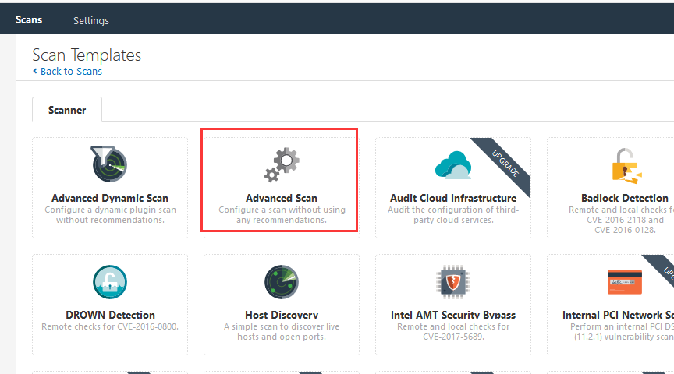

15
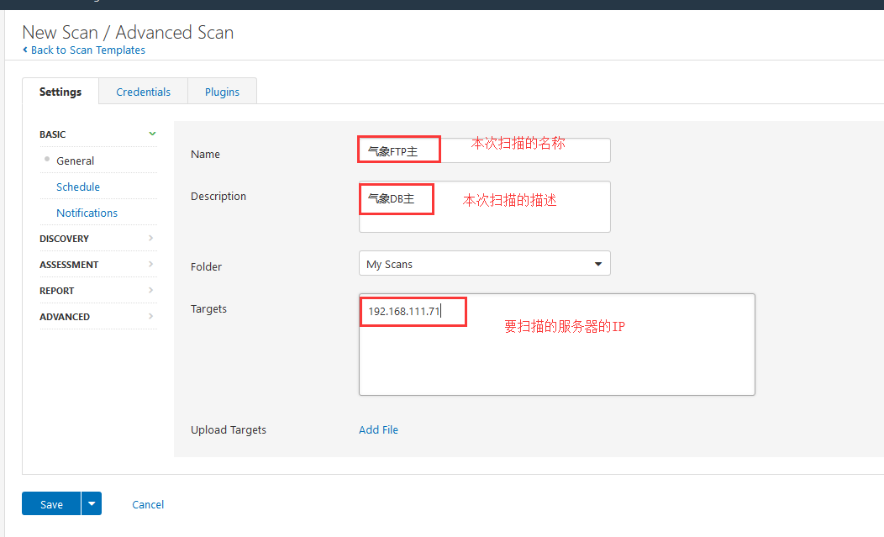

16 | Host Discovery 下的Ping the remote host状态关闭
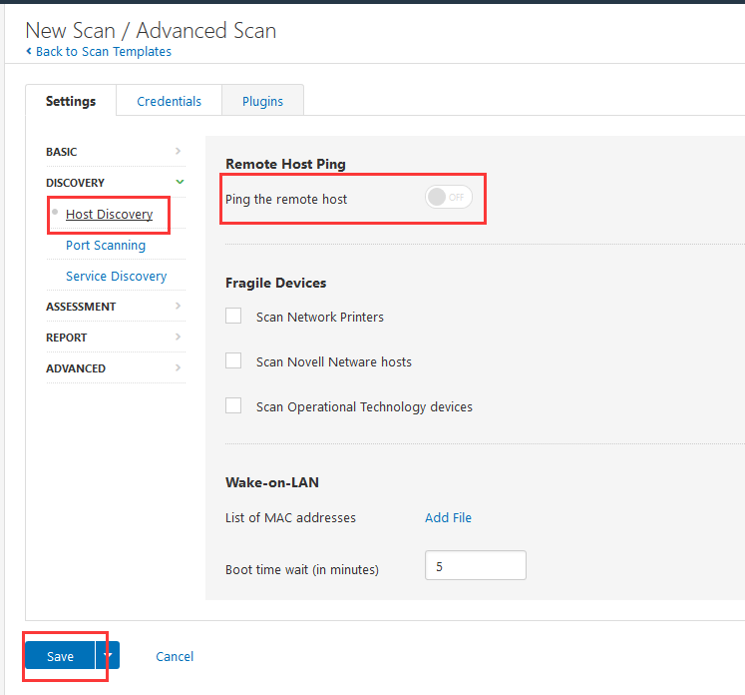

17 | 点击小三角，开始扫描。然后开始漫长的等待扫描结束
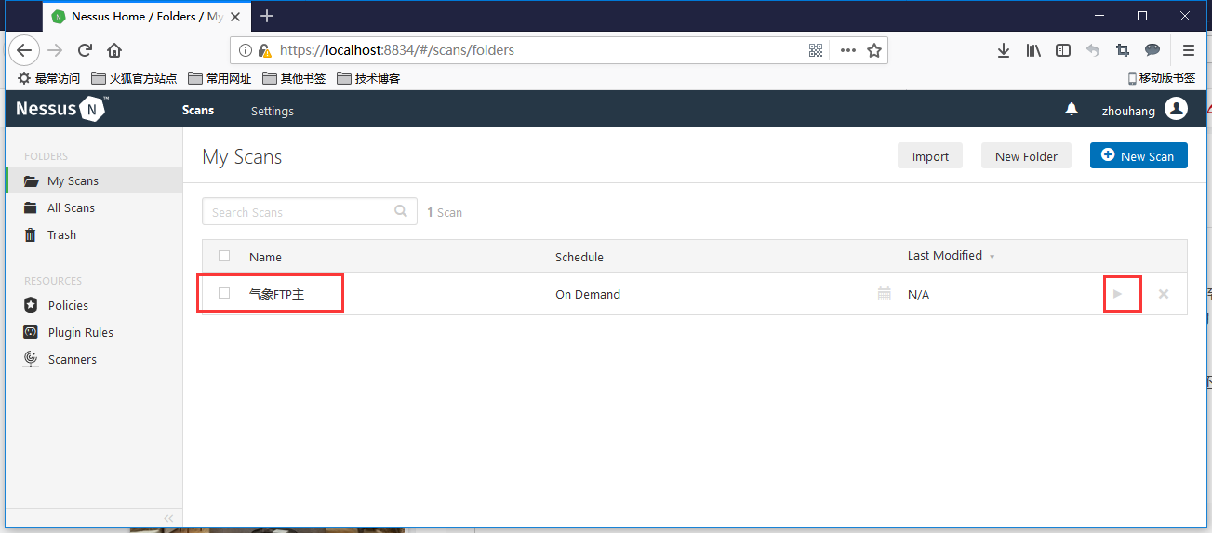

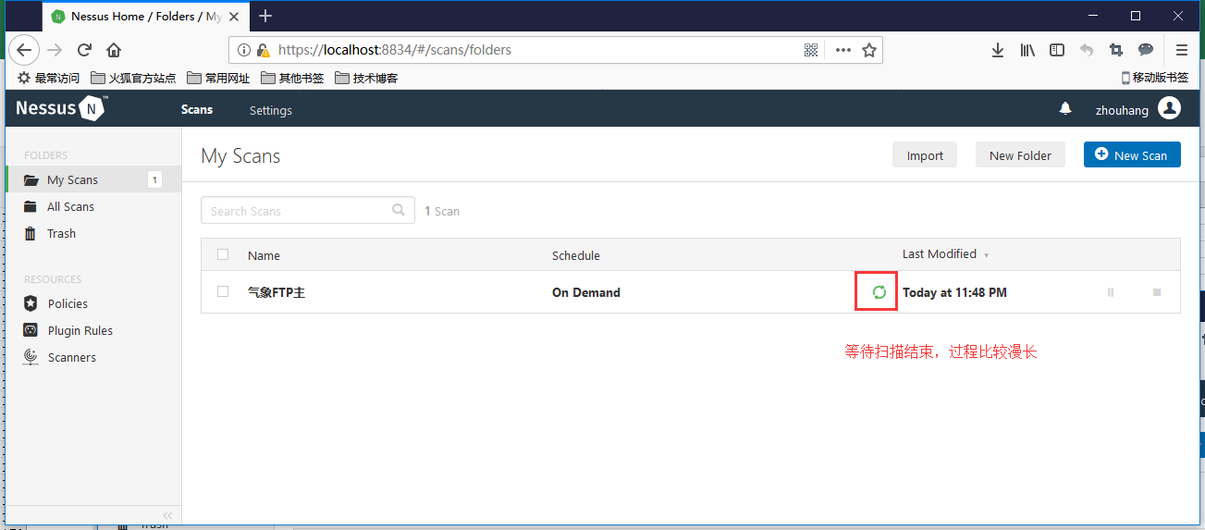

18 | 扫描结束后，单击扫描名称，进入扫描结果页面


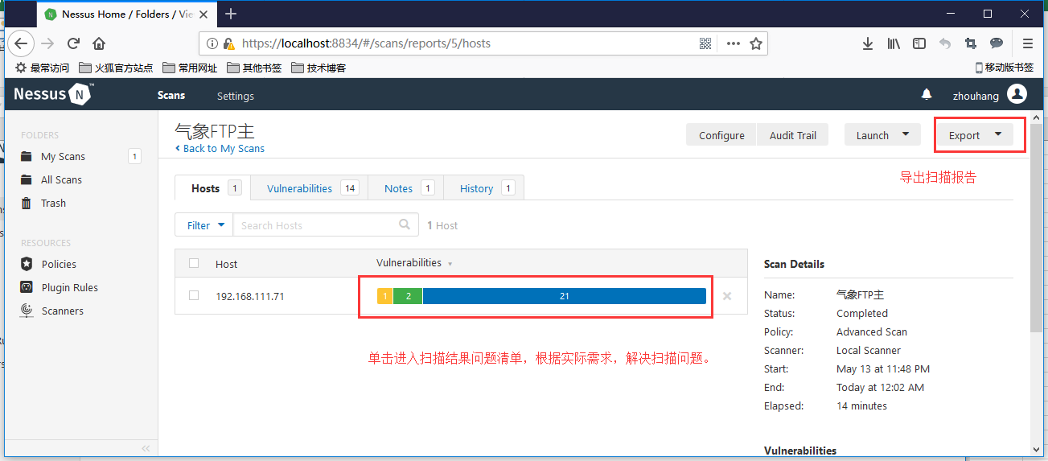

 | 扫描有问题执行下面的命令
 | 更新：yum update

 | 更新后重启一下服务器。在检测一下。
 | 重启命令：reboot

